상품제안서
로지텍 무선 키보드 마우스 콤보세트 235 | 상품코드: S39027

 |  |  |  |  |  |  | 02-713-8555 | www.synergygift.co.kr
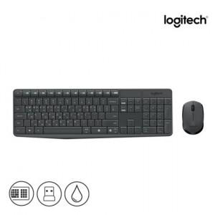 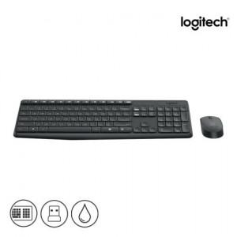 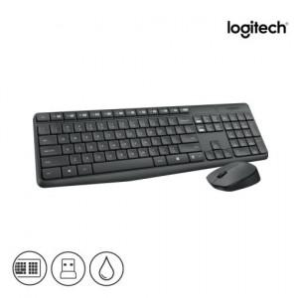

【상세/제작정보】 | <p><span style="font-size: 12pt;">* 로지텍 코리아 정품!</span></p><p><span style="font-size: 16px;">&nbsp;</span></p><p><span style="font-size: 12pt;">* 택배비 별도 상품입니다.​</span>​​​​​​</p>

【인쇄/포장옵션】 | 마우스레이저, 키보드레이저 / 포장지포장

【공급단가】 | 수량 | 20~ | 100~ | 200~ | 300~ | 500~
*VAT별도 | 단가 | 26,250원 | 25,830원 | 25,200원 | 24,570원 | 24,140원

【상품 URL】 | https://www.synergygift.co.kr:443/src/goods_detail.php?gdno=39027

